BALANCE GENERAL OCTUBRE 2021
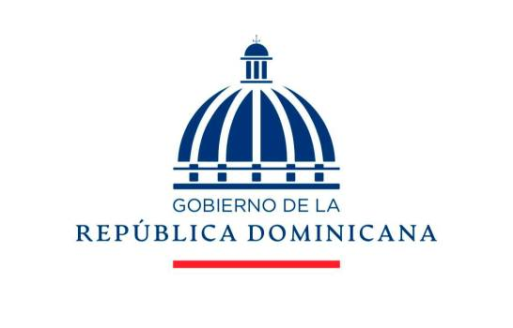

BALANCE GENERAL
AL 30 DE OCTUBRE 2021
(VALORES EN RD$)

 | ACTIVOS CORRIENTES
 | EFECTIVO CAJA Y BANCO |  | 228,671.65
 | APROPIACION NO PROGRAMADA |  | 33,601,602.95
 | CUENTA POR COBRAR |  | 1,760,415.09

 | TOTAL DE ACTIVOS CORRIENTES |  | 35,590,689.69

 | ACTIVOS NO CORRIENTES

 | BIENES DE USO(ACTIVO NO FINANCIERO) |  | 21,649,334.32
 | BIENES INTANGIBLES |  | 0.00
 | TOTAL DE ACTIVOS NO CORRIENTES |  | 21,649,334.32

 | TOTAL DE ACTIVOS |  | 57,240,024.01

 | PASIVOS

 | PASIVOS CORRIENTES
 | PASIVO CORRIENTES |  |  | -
 | CUENTAS POR PAGAR A PROVEEEDORES |  | 367,908.47
 | TOTAL PASIVOS CORRIENTES |  | 367,908.47
 | PASIVOS NO CORRIENTES
 | PASIVOS NO CORRIENTES |  | 0.00
 | TOTAL PASIVOS NO CORRIENTES |  | 0.00
 | TOTAL PASIVOS |  | 367,908.47
 | PATRIMONIO
 | PATRIMONIO INSTITUCIONAL |  | 130,137,102.00

 | RESULTADO NETO DEL EJERCICIO |  | 73,264,986.46

 | TOTAL DE PATRIMONIO |  | 56,872,115.54

 | TOTAL DE PASIVOS Y PATRIMONIO |  | 57,240,024.01

Judith Valera Beltran |  |  | Andres Hernandez
Enc.Division de Contabilidad |  |  | Encagardo Division de Presupuesto

 |  | Johanny Hernandez Morales
 |  | Encargada Administrativa y Financiera

 | Nota: El Balance General esta preparado con la ejecucion presupuestaria

